CINZA
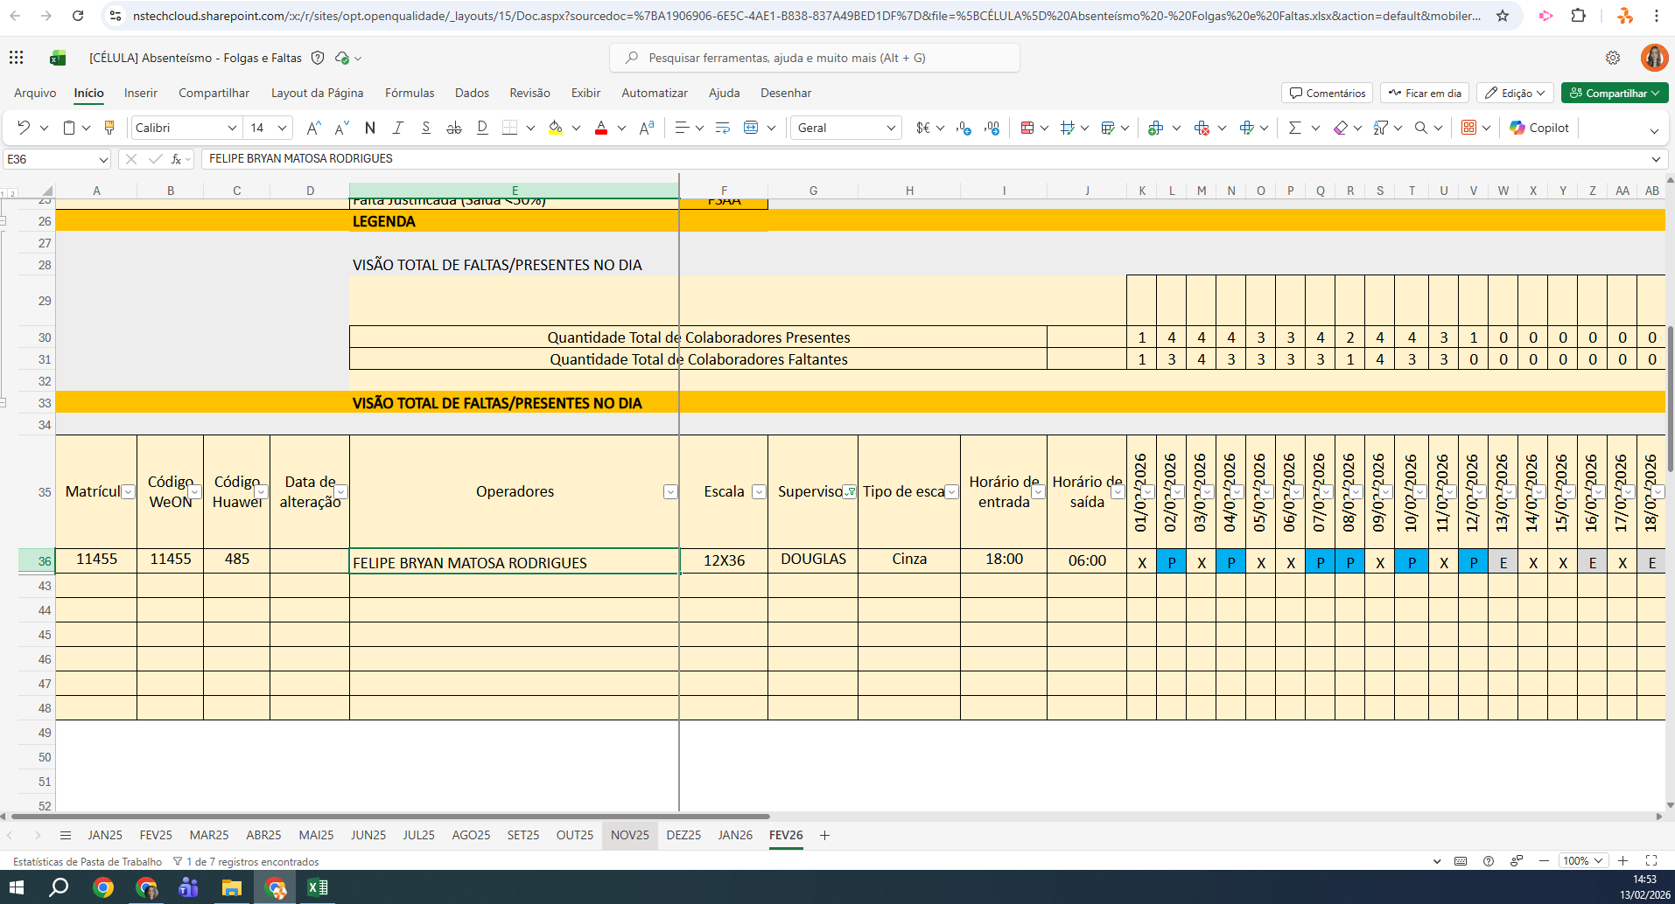
MATRICULA | ID WEON | ID HUAWEI | NOME | STATUS | TURNO / OPERAÇÃO | SUPERVISOR | SETOR | OBS | OPERACIONAL | OPERACIONAL | STATUS | QTD
1308 | 1308 | 3037 | BRUNO DA SILVA | INATIVO | DISTRIBUIÇÃO | Douglas de Aguiar | DISTRIBUIÇÃO | NÃO AUDITAR | NÃO AUDITAR | NÃO AUDITAR | ATIVO | 6
11208 | 112080 | 2420 | CAMILA LAMIN | ATIVO | DISTRIBUIÇÃO | Douglas de Aguiar | DISTRIBUIÇÃO |  | OK | OK | INATIVO | 1
11403 | 11403 | 2415 | EVERTON PINTO DA SILVA | ATIVO | DISTRIBUIÇÃO | Douglas de Aguiar | DISTRIBUIÇÃO |  | OK | OK | Total Geral | 7
11459 | 11459 | 647 | LUCIANY CRISTINA LIMA FURTADO DE SOUZA | ATIVO | DISTRIBUIÇÃO | Douglas de Aguiar | DISTRIBUIÇÃO |  | OK | OK
11226 | 11226 | 2383 | SCARLET MEROLI FERREIRA DE OLIVEIRA | ATIVO | DISTRIBUIÇÃO | Douglas de Aguiar | DISTRIBUIÇÃO |  | OK | OK
11050 | 11050 | 3054 | STEFANE MOURA SANTOS | ATIVO | DISTRIBUIÇÃO | Douglas de Aguiar | DISTRIBUIÇÃO |  | OK | OK
11455 | 11455 | 485 | FELIPE BRYAN MATOSA RODRIGUES | ATIVO | CÉLULA | Douglas de Aguiar | RECEPTIVO |  | OK | OK
 |  |  |  |  |  |  |  |  | 0 | 0

